信用交易
融资融券市场交易数据统计(2024-08-05)


标的证券 | 融资融券余额（亿元） | 融资余额（亿元） | 融券余额（亿元） | 融资买入额（亿元） | 融资融券规模变化（亿元） | 融资余额增幅(‰) | 融券余额增幅(%)
统计数据 | 14,264.18 | 14,053.13 | 200.58 | 614.62 | -66.34 | -3.88 | -5.45

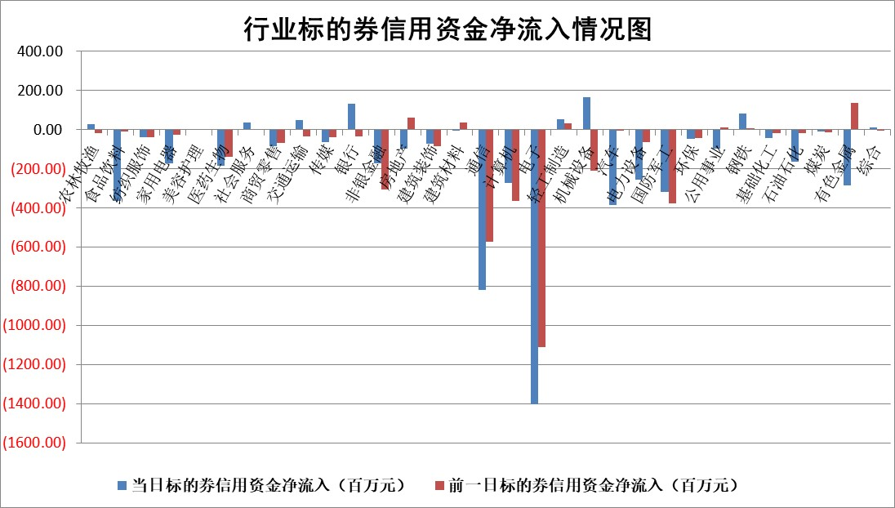

 |  |  |  |  |  |  |  | 2

 |  |  |  |  |  |  |  | 5
标的基金代码 | 标的基金简称 | 融资余额/市值(%) | 融资余额增幅(%) | 融资买入额/成交金额(%) | （融资余额净增额-融券余额净增额）/市值(‱) | 融券余额降幅(%) | ABS[（融资余额净增额-融券余额净增额）/市值净增额-1](%)
159902 | 华夏中小板ETF | 0.00 | 0.00 | 0.00 | 0.00 | 0.00 | 100.00
159915 | 易方达创业板ETF | 2.46 | 4.56 | 199569.73 | 10.77 | 1.77 | 106.14
159919 | 嘉实沪深300ETF | 0.65 | 3.17 | 6.68 | 2.16 | 5.06 | 102.01
159920 | 华夏恒生ETF | 39.55 | 0.19 | 21.48 | 7.71 | 2.23 | 104.10
159922 | 嘉实中证500ETF | 0.65 | -2.30 | 5.00 | 0.20 | 1.96 | 100.09
159925 | 南方沪深300ETF | 0.32 | 1.38 | 1.55 | 1.26 | 1.10 | 97.79
159928 | 消费ETF | 1.16 | -0.78 | 1.07 | -0.94 | -1.06 | 100.60
159934 | 易方达黄金ETF | 86.37 | 0.12 | 7.55 | 10.43 | 0.00 | 103.77
159939 | 全指信息技术ETF | 0.91 | 5.93 | 57.69 | 5.07 | 0.00 | 101.32
159940 | 全指金融地产ETF | 0.11 | 0.00 | 0.00 | 0.00 | 0.00 | 100.00
159995 | 半导体芯片ETF | 2.67 | 3.95 | 184.81 | 11.19 | 7.74 | 102.93
159997 | 天弘中证电子ETF | 2.53 | 1.52 | 28.41 | 3.80 | 5.08 | 100.73
159998 | 天弘中证计算机主题ETF | 0.92 | 14.09 | 0.05 | 11.30 | 0.00 | 103.70
510050 | 华夏上证50ETF | 3.55 | 1.20 | 279.03 | 4.09 | -7.51 | 97.58
510180 | 华安上证180ETF | 0.47 | 0.37 | 1.45 | 0.17 | -3.66 | 100.13
510880 | 华泰柏瑞红利ETF | 0.40 | -5.21 | 0.82 | -2.16 | 1.33 | 98.55
510900 | 易方达恒生H股ETF | 48.12 | 0.34 | 12.73 | 16.12 | 0.00 | 107.35
511010 | 5年期国债ETF | 6.50 | 0.21 | 0.14 | 1.33 | 0.00 | 98.88
511380 | 可转债及可交换债券ETF | 1.97 | -0.23 | 143.55 | -0.44 | 0.00 | 98.74
512000 | 全指证券ETF | 8.56 | -0.19 | 13.05 | -2.16 | -5.35 | 96.55
512010 | 沪深300医药卫生ETF | 6.34 | -0.70 | 108.52 | -4.08 | 4.98 | 62.08
512070 | 沪深300非银ETF | 2.45 | 0.68 | 61.57 | 1.64 | -0.39 | 98.26
512400 | 南方中证申万有色金属ETF | 1.94 | -3.08 | 0.68 | -5.56 | 2.44 | 97.90
512580 | 广发中证环保产业ETF | 1.19 | -0.29 | 0.08 | -0.27 | 1.26 | 99.79
512660 | 国泰中证军工ETF | 2.66 | 2.92 | 23.36 | 11.94 | 11.72 | 103.70
512800 | 华宝中证银行ETF | 12.09 | -0.10 | 1.97 | 4.46 | 18.31 | 101.98
512980 | 广发中证传媒ETF | 1.94 | -3.29 | 369.44 | -6.61 | 0.00 | 83.05
515030 | 华夏中证新能源汽车ETF | 2.98 | 0.60 | 4.97 | 2.00 | 1.69 | 101.50
515050 | 华夏中证5G通信主题ETF | 1.17 | 6.29 | 9.45 | 7.73 | 11.67 | 101.49
515070 | 华夏中证人工智能ETF | 3.51 | 6.12 | 28.57 | 22.09 | 4.59 | 108.28
标的股票比较指标 |  | 融资余额/流通A股市值(%) | 融资余额增幅(%) | 融资买入额/成交金额(%) | （融资余额净增额-融券余额净增额）/流通A股市值(‱) | 融券余额降幅(%) | ABS[（融资余额净增额-融券余额净增额）/流通A股市值净增额-1](%)
前十名标的个股 |  | 仁东控股 | 永达股份 | 华宝股份 | 永达股份 | 圣元环保 | 鼎龙科技
 |  | 中研股份 | 华东重机 | 东江环保 | 华东重机 | 渤海化学 | 开勒股份
 |  | 雅博股份 | 睿智医药 | 包钢股份 | 多瑞医药 | 冠豪高新 | 万丰奥威
 |  | 容百科技 | 多瑞医药 | 风神股份 | 创益通 | 我爱我家 | 长虹美菱
 |  | 纽泰格 | 瑞晨环保 | 安达智能 | 鲁抗医药 | 科兴制药 | 凯淳股份
 |  | 齐峰新材 | 鲁抗医药 | 泰恩康 | 浙江医药 | 智翔金泰 | 比音勒芬
 |  | 东方通 | 浙江医药 | 华设集团 | 海森药业 | 上实发展 | 中矿资源
 |  | 南都电源 | 顾家家居 | 南网储能 | 欣灵电气 | 浙商银行 | 品茗科技
 |  | 元道通信 | 创益通 | 国盛智科 | 招标股份 | 安记食品 | 万辰集团
 |  | 海亮股份 | 华宝股份 | 辽宁能源 | 恒达新材 | 兰卫医学 | 君亭酒店
后十名标的个股 |  | 盛屯矿业 | 美邦服饰 | 海印股份 | 强瑞技术 | 霍莱沃 | 健帆生物
 |  | 江苏舜天 | 观想科技 | 四川成渝 | 锴威特 | 综艺股份 | 雅创电子
 |  | 威创股份 | 强瑞技术 | 广汇汽车 | 观想科技 | 韶能股份 | 财富趋势
 |  | 广电网络 | 生益电子 | 永泰能源 | 美邦服饰 | 黄河旋风 | 蕾奥规划
 |  | 东旭光电 | 东山精密 | 盛屯矿业 | 陕西华达 | 重庆水务 | 夏厦精密
 |  | 东旭蓝天 | 新易盛 | 江苏舜天 | 威尔高 | 邮储银行 | 索宝蛋白
 |  | 易事特 | 通业科技 | 威创股份 | 臻镭科技 | 国信证券 | 麦加芯彩 | ;
 |  | 鹏都农牧 | 鹏鼎控股 | 广电网络 | 东山精密 | 首创环保 | 渤海轮渡
 |  | 中银绒业 | 超捷股份 | 东旭光电 | 北自科技 | 西王食品 | 泰福泵业
 |  | 锦州港 | 神马电力 | 东旭蓝天 | 花园生物 | 南山铝业 | 喜临门
说明：1.以上普通交易数据和信用交易数据皆以交易日收盘后数据为基准；2.上述标的证券总数据只计算标的证券市场总数据，不包括从标的证券中调出去标的证券数据，所以与交易所公布的总值略有不同； 3.上述行业采用申万一级行业分类；4.以上标的基金和标的个股中比较的6个指标值中：前5个（从左至右）为正向指标，值越大排名越靠前；第6个为逆向指标，值越小，排名越靠前；5.第6个指标中ABS[]表示求绝对值，其主要用于考量信用资金相对净流入对股价相对净变化的贡献程度；6.数据来源：wind，交易所。

 | 证券代码 | 新增融资余额 | 融资买入额 | 融资买入增幅前10
远大智能 | 002689 | 28175353 | 42268582 | 199%
亚太股份 | 002284 | 21555247 | 34242865 | 82%
赛诺医疗 | 688108 | 72122899 | 101076547 | 78%
湖南发展 | 000722 | 66023557 | 137112987 | 75%
柘中股份 | 002346 | 14584119 | 36845980 | 58%
国城矿业 | 000688 | 24683149 | 48240585 | 54%
兆新股份 | 002256 | 1985058 | 4066269 | 52%
凯美特气 | 002549 | 33806472 | 61340055 | 52%
华昌达 | 300278 | 13474542 | 19303225 | 48%
新华联 | 000620 | 27311937 | 39201759 | 43%

 | 证券代码 | 新增融资余额 | 融资买入额 | 融资买入增幅前10
兔宝宝 | 002043 | 73310337 | 89923983 | 334%
捷昌驱动 | 603583 | 26026415 | 31686727 | 262%
湘财股份 | 600095 | 94196837 | 132280449 | 252%
中谷物流 | 603565 | 49103883 | 60098371 | 234%
中青宝 | 300052 | 24215352 | 31377809 | 98%
顾家家居 | 603816 | 138518545 | 188424210 | 78%
喜临门 | 603008 | 31503289 | 48351944 | 77%
财信发展 | 000838 | 10831830 | 17666790 | 74%
苏州银行 | 002966 | 10578096 | 19143736 | 72%
金诚信 | 603979 | 23858538 | 36098133 | 60%

